상품제안서
비즈 모기퇴치램프 BZ-MK30 | 상품코드: F27225

 |  |  |  |  |  |  | 02-412-0044 | www.easy1.co.kr
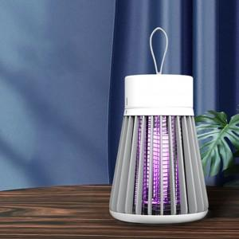

【상세/제작정보】 | 스티커 제작및 부착 비용 별도 문의.

【인쇄/포장옵션】 | 레이저 / 포장지포장

【공급단가】 | 수량 | 10~ | 50~ | 100~ | 300~ | 500~
*VAT별도 | 단가 | 14,400원 | 14,160원 | 13,800원 | 13,560원 | 13,200원

【상품 URL】 | https://dev.easy1.co.kr:443/src/goods_detail.php?gdno=27225

